APS프로세스 및 화면구성
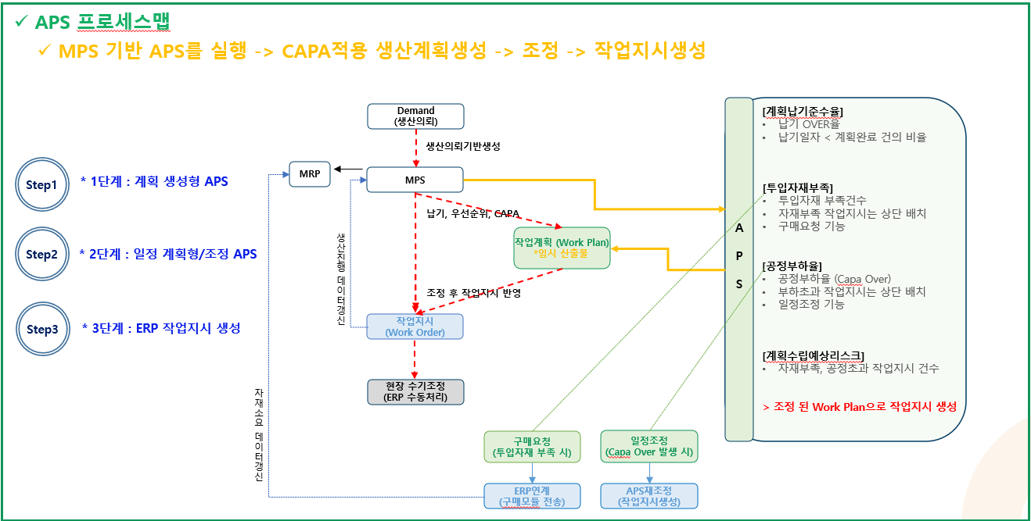
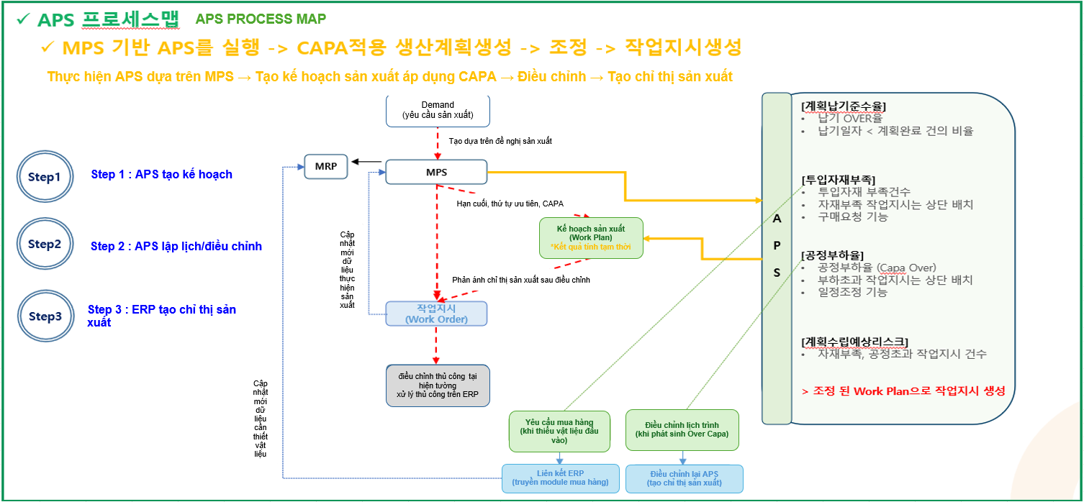
 |  | APS
 |  | [Tỉ lệ đạt(Yeild) tiêu chuẩn giao hàng kế hoạch]
 |  | . Tỉ lệ Over giao hàng
 |  | . Tỉ lệ của những cái có Ngày giao hàng < hoàn thành kế hoạch
 |  | [Thiếu vật liệu input]
 |  | . Số vụ thiếu vật liệu input
 |  | . Chỉ thị sản xuất của vật liệu thiết bố trí lên trên
 |  | . Chức năng yêu cầu mua hàng
 |  | [ Tỉ lệ tải công đoạn]
 |  | . Tỉ lệ tải công đoạn (Over Capa)
 |  | . Chỉ thị sản xuất của quá tải công đoạn bố trí lên trên
 |  | . Chức năng điều chỉnh lịch trình
 |  | [ List dự kiến lập kế hoạch]
 |  | . Số vụ chỉ thị sản xuất thiếu vật liệu, quá tải công đoạn
 |  | > Tạo chỉ thị sản xuất theo Work Plan đã được điều chỉnh

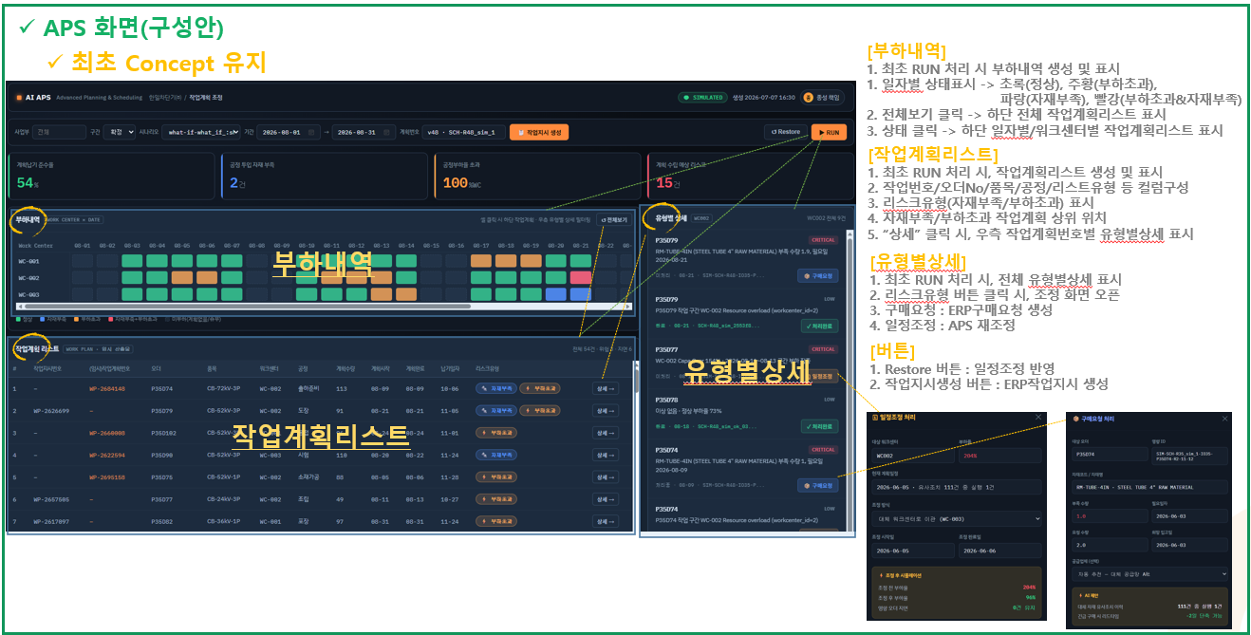
Màn hình APS (đề án tạo)
Duy trì Concept đầu tiên
[Chi tiết tải]
1. Khi thực hiện RUN lần đầu, tạo và hiển thị 부하내역
1. Hiển thị trạng thái theo ngày : Xanh lá (Bình thường), Cam (Quá tải)
 | Xanh dương (Thiếu vật liệu), Đỏ (Quá tải + Thiếu vật liệu)
2. Nhấn 전체보기(Xem tất cả) → Hiển thị danh sách kế hoạch sản xuất toàn bộ ở phía dưới.
Chi tiết tải sản xuất
3. Nhấn vào 상태(Trạng thái) → Hiển thị Danh sách kế hoạch sản xuất theo Work Center/theo ngày ở phía dưới.
[Danh sách kế hoạch sản xuất]
1. Khi thực hiện RUN lần đầu, tạo và hiển thị 작업계획리스트 (List kế hoạch sản xuất)
Chi tiết theo loại hình
2. Cấu tạo các cột như : 작업번호(mã sản xuất), 오더 No(Order No), 품목(Item), 공정(Công đoạn), 리스트유형(loại hình List)
3. Hiển thị loại Risk (Thiếu vật liệu/Quá tải).
List kế hoạch sản xuất
4. Hiển thị Thiếu vật liệu/Quá tải ở vị trí đầu của 작업계획(kế hoạch sản xuất).
5. Khi nhấn "상세 Chi tiết", hiển thị 유형별상세(Chi tiết theo loại hình) của 작업생산계획번호(mã kế hoạch sản xuất) ở phía bên phải.
[Chi tiết theo loại hình]
1. Khi thực hiện RUN lần đầu, hiển thị toàn bộ 유형별상세
2. Nhấn button 리스크유형 (loại Risk)→ Mở màn hình 조정(Điều chỉnh)
3. Yêu cầu mua hàng: Tạo Yêu cầu mua hàng ERP.
4. Điều chỉnh lịch: Điều chỉnh lại APS
[Button]
1. Restore: Phản ánh điều chỉnh lịch.
2. 작업지시번호 (Tạo chỉ thị sản xuất): Tạo chỉ thị sản xuất trên ERP.

개발의뢰
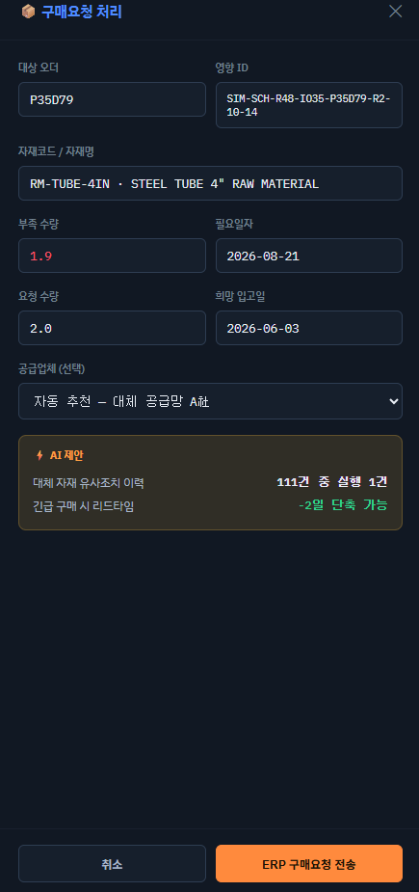
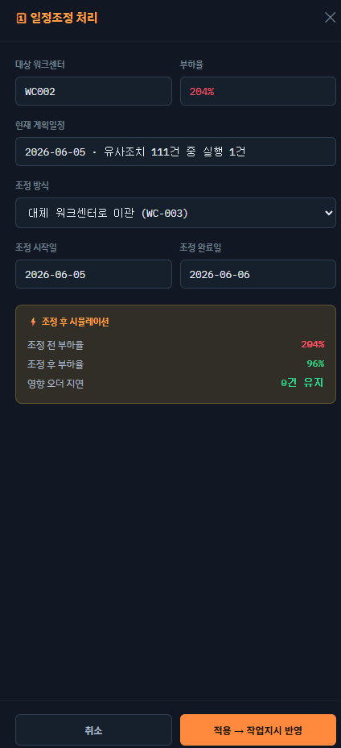
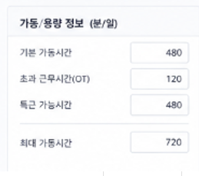
1. 가동정보Tab, ST환산율(설비정보Tab Sheet 컬럼정보)
1)"기본 가동시간" 기준 설비가동 계산
2)"기본 가동시간" x "ST환산율"
ex)설비001-1 의 설비가동시간 480 x 0.80 = 384분
설비001-2 의 설비가동시간 480 x 1.30 = 624분
-> WC001 작업장 전체 가동시간은 1,008분(일기준)
※해당 정보는 G-System 반영 될 예정
-> 모든 작업장은 기본가동시간 480 설정
-> 작업장별 설비 ST환산율은 좌측과 같음
1. 가동정보Tab (tab thông tin vận hành), ST환산율(Tỉ lệ ST hoán đổi)
(thông tin cột sheet tab 설비정보)
1)"기본 가동시간"(thời gian vận hành mặc định) tính thời gian vận hành thiết bị tiêu chuẩn
2)"기본 가동시간" x "ST환산율" (thời gian vận hành mặc định x tỉ lệ ST hoán đổi)
ex) thời gian vận hành thiết bị của máy 001-1 : 480 x 0.80 = 384p
thời gian vận hành thiết bị của máy 001-2 : 480 x 1.30 = 624p
-> Thời gian vận hành toàn bộ Workcenter là 1,008p (tiêu chuẩn ngày)
※Thông tin này dự kiến sẽ phản ánh lên G-System
-> Tất cả workcenter đều thiết lập thời gian vận hành mặc định là 480
-> ST환산율(Tỉ lệ ST hoán đổi) của thiết bị theo từng WC giống với bên trái

가동정보

ST환산율

ST환산율
ST환산율

2. 품목별라우팅
1)품목별워크센터별 표준S/T 설정
- APS 작업계획(임시) 생성 시 해당 정보 활용
-> 제품1, 워크센터 (WC001) 기준 시간당 생산량 10EA
(1,008분 기준 1일 168개 생산 가능)
ex)360 = 6분, 1,008분/6분 = 168
2. Routing theo từng Item
1) Thiết lập 표준S/T (Standard S/T) theo từng Work Center của từng Item
- Thông tin này sẽ được sử dụng khi APS tạo 작업계획(임시) (kế hoạch sản xuất (tạm thời))
-> sản phẩm 1, số lượng sản xuất theo giờ dựa theo WC (WC001) là 10EA
(1 ngày theo tiêu chuẩn 1,008p thì có thể sản xuất 168ea)
ex)360 = 6p, 1,008p/6p = 168

3. MPS
1) Lập kế hoạch sản xuất sản phẩm 1, sản phẩm 2, sản phẩm 3
- Sản phẩm 1 chờ sản xuất 500EA
- Sản phẩm 1 chờ sản xuất 1,000EA
- Sản phẩm 2 chờ sản xuất 1,200EA
- Sản phẩm 3 chờ sản xuất 800EA
- Sản phẩm 3 chờ sản xuất 170EA
2) Tạo 작업계획(임시) (kế hoạch sản xuất (tạm thời)) trên APS theo tiêu chuẩn 종료일자(ngày kết thúc)
-> Tạo kế hoạch sản xuất (kết quả tính tạm thời) bằng Backward theo tiêu chuẩn 종료일자 (ngày kết thúc)
-> số thập phân của sản lượng theo ngày làm tròn xuống (cộng bù vào 시작일(ngày bắt đầu))
-> Không tạo kế hoạch vào ngày trước ngày Today (Số lượng chưa tạo sẽ gộp tất cả vào ngày Today)
※ khi "상태 : 작성" (trạng thái : đã lập) thì kế hoạch sản xuất cần hiển thị theo phương pháp Backward dựa theo tiêu chuẩn "작업종료일자" (ngày kết thúc sản xuất)
(nếu 작업종료일자 trống thì cần hiển thị theo phương pháp Backward dựa theo tiêu chuẩn"종료일자"(ngày kết thúc)
-> Thông tin này dự kiến sẽ phản ánh lên G-System

3. MPS
1)제품1, 제품2, 제품3 생산계획 수립
- 제품1 500EA 생산대기
- 제품1 1,000EA 생산대기
- 제품2 1,200EA 생산대기
- 제품3 800EA 생산대기
- 제품3 170EA 생산진행중
2)종료일자 기준 APS에서 작업계획(임시) 생성
-> 종료일자 기준 Backward 로 작업계획(임시산출물) 생성
-> 일자별 생산량 소수점은 내림처리 (시작일에 보정)
-> Today 이전 생성제한 (미생성 수량은 Today에 모두 포함)
※"상태 : 작성" 생산계획은 "작업종료일자" 기준 Backward 로 표시필요
(작업종료일자 가 빈값으면 "종료일자" 기준 Backward 로 표시필요)
-> 해당 정보는 G-System에 반영 될 예정

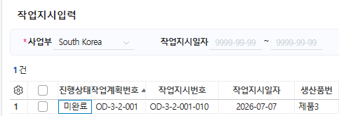

4. APS(부하내역 Chi tiết tải)
-> Khi xử lý RUN APS, hiển thị theo Backward dựa trên CAPA
1)Ví dụ hiển thị 부하내역(chi tiết tải) của APS
-Cái bên trên bên trái là tài liệu ví dụ để giải thích
-Cái bên dưới bên trái, cần hiển thị 부하내역(chi tiết tải sản xuất) bằng hình thức như này
※ Hiển thị 부하내역 bao gồm cả danh sách đã thực hiện 작업지시(chỉ thị sản xuất) trên G-System
(Không bao gồm danh sách đã thực hiện 작업실적(kết quả sản xuất) vào 부하내역)
-> Trạng thái MPS기준 (tiêu chuẩn MPS) : "작성 đã lập" , trạng thái 작업지시기준(tiêu chuẩn chỉ thị sản xuất) : "미완료 Chưa hoàn thành"
4. APS(부하내역)
-> APS RUN 처리 시, CAPA 기준 Backward 표시
1)APS의 부하내역 표시 예시
-좌측 상단, 설명을 하기위한 예시자료
-좌측 하단, 형태로 부하내역 표시 필요
※G-System 작업지시 진행 된 내역도 포함하여 부하내역을 보여줌
(작업실적 진행 된 내역은 부하내역에 포함하지 않음)
-> MPS기준 상태 : "작성" , 작업지시기준 상태 : "미완료"
작업장 | 품목 | 계획수량 | 2026-08-01 | 2026-08-02 | 2026-08-03 | 2026-08-04 | 2026-08-05 | 2026-08-06 | 2026-08-07 | 2026-08-08 | 2026-08-09 | 2026-08-10 | 2026-08-11 | 2026-08-12 | 2026-08-13 | 2026-08-14 | 2026-08-15 | 2026-08-16 | 2026-08-17 | 2026-08-18 | 2026-08-19 | 2026-08-20 | 2026-08-21 | 2026-08-22 | 2026-08-23 | 2026-08-24 | 2026-08-25 | 2026-08-26 | 2026-08-27 | 2026-08-28 | 2026-08-29 | 2026-08-30 | 2026-08-31
WC001 | 제품1 | 500 |  |  |  |  |  |  |  | 164 | 168 | 168
WC001 | 제품1 | 1,000 |  |  |  |  |  |  |  |  | 160 | 168 | 168 | 168 | 168 | 168
WC002 | 제품2 | 1,200 |  |  |  |  |  |  |  | 48 | 96 | 96 | 96 | 96 | 96 | 96 | 96 | 96 | 96 | 96 | 96 | 96
WC003 | 제품3 | 800 |  |  |  | 30 | 55 | 55 | 55 | 55 | 55 | 55 | 55 | 55 | 55 | 55 | 55 | 55 | 55 | 55
WC003 | 제품3 | 170 |  | 5 | 55 | 55 | 55
[부하내역-Chi tiết tải]
작업장(W.C) |  |  | 2026-08-01 | 2026-08-02 | 2026-08-03 | 2026-08-04 | 2026-08-05 | 2026-08-06 | 2026-08-07 | 2026-08-08 | 2026-08-09 | 2026-08-10 | 2026-08-11 | 2026-08-12 | 2026-08-13 | 2026-08-14 | 2026-08-15 | 2026-08-16 | 2026-08-17 | 2026-08-18 | 2026-08-19 | 2026-08-20 | 2026-08-21 | 2026-08-22 | 2026-08-23 | 2026-08-24 | 2026-08-25 | 2026-08-26 | 2026-08-27 | 2026-08-28 | 2026-08-29 | 2026-08-30 | 2026-08-31
WC001
WC002
부하초과
자재부족
WC003

부하초과
Quá tải
Thiếu vật liệu
Quá tải
5. 자재부족 예시
1)제품1 기준
- 총 생산량 1,500
- 소요자재 : 3,000 ※BOM관리 ( 소요량 2:1 )
- 재고수량 : 2,664 ※창고별 재고현황
- 부족수량 : 336 ※3,000 - 2,664 = 336
※일자별 소요량산출 후 자재부족 표시필요
ex) (기초 + 당일입고 + 미입고 + 입고예정) - 소요예정
5. Ví dụ 자재부족(thiếu vật liệu)
1)Tiêu chuẩn sản phẩm 1
- Tổng sản lượng 1,500
- Vật liệu cần thiết : 3,000 ※ Quản lý BOM (lượng cần thiết 2:1 )
- Số lượng tồn kho : 2,664 ※창고별 재고현황 (hiện trạng tồn kho theo từng kho)
- Số lượng thiếu : 336 ※3,000 - 2,664 = 336
※ Cần hiển thị 자재부족(thiếu vật liệu) sau khi tính số lượng cần thiết theo ngày
ex) (기초 + 당일입고 + 미입고 + 입고예정) - 소요예정
(đầu kì + nhập kho trong ngày + chưa nhập kho + dự kiến nhập kho) - dự kiến cần thiết

6. APS (작업계획리스트)
-> APS RUN 처리 시, 기작업지시(미완료) & MPS기준 작업계획(임시산출) 생성 표시
1)APS 작업계획 리스트 표시 예시
- 작업지시번호 : 기 생성 된 작업지시번호 (상태 : 미완료)
- (임시)작업계획번호 : 미작성 생산계획내역(MPS) 으로 임시산출
- 오더 : 수주 PO NO
- 품목 : 품목명
- 워크센터 : 작업장
- 공정 : 공정
- 계획수량 : 미완료 작업지시수량 / 미작성 생산계획수량
- 계획시작 : 미완료 작업지시 -> 생산계획입력(MPS) 의 작업시작일자
else 생산계획입력(MPS) 종료일자
Backward 로 계산 된 시작일자
미작성 생산계획 -> 생산계획입력(MPS) 작업종료일
Backward 로 계산 된 시작일자
- 계획완료 : 미완료 작업지시 -> 생산계획입력(MPS) 의 작업종료일자
else 생산계획입력(MPS) 의 종료일자
미작성 생산계획 -> 생산계획입력(MPS) 의 종료일자
[작업계획 리스트 - List kế hoạch sản xuất]
 |  | 작업지시번호 |  | (임시)작업계획번호 |  | 오더 |  | 품목 |  | 워크센터 |  | 공정 |  | 계획수량 |  | 계획시작 |  | 계획완료 |  | 납기일자 |  | 리스크유형
 |  | 기작업지시번호 |  | (임시)생성번호 |  | 수주의 PO NO |  | 품목 |  | 작업장 |  | 공정 |  |  |  |  |  |  |  | 생산계획 납기일자 |  | 자재부족/부하초과/정상
6. APS (작업계획리스트- List kế hoạch sản xuất)
-> Khi xử lý RUN APS, hiển thị 기작업지시(미완료) (chỉ thị sản xuất đã tạo(chưa hoàn thành) & MPS기준 작업계획(임시산출) (kế hoạch sản xuất tiêu chuẩn MPS(tính tạm thời))
1)Ví dụ hiển thị List kế hoạch sản xuất APS
- 작업지시번호 Mã chị thị sản xuất : mã chỉ thị sản xuất đã tạo trước đó (상태 : 미완료 trạng thái : chưa hoàn thành)
- (임시)작업계획번호 Mã kế hoạch sản xuất (tạm thời) : tính tạm thời bằng danh sách kế hoạch sản xuất chưa lập (MPS)
- 오더 Order : PO NO của Order
- 품목 Item : tên Item
- 워크센터 Work Center: Work Center (xưởng làm việc)
- 공정 Công đoạn : Công đoạn
- 계획수량 Số lượng kế hoạch : Số lượng 미완료 작업지시 (chỉ thị sản xuất chưa hoàn thành) / số lượng 미작성 생산계획 (kế hoạch sản xuất chưa lập)
- 계획시작 Bắt đầu kế hoạch :
Nếu là 미완료 작업지시 -> Lấy 작업시작일자 (ngày bắt đầu sản xuất) trên 생산계획입력(MPS) (Nhập kế hoạch sản xuất (MPS)) else 시작일자(Ngày bắt đầu) được tính theo phương pháp Backward của 종료일자(ngày kết thúc) trên 생산계획입력(MPS)
Nếu là 미작성 생산계획 -> 시작일자(Ngày bắt đầu) được tính theo phương pháp Backward của 종료일자(ngày kết thúc) trên 생산계획입력(MPS)
- 계획완료 Hoàn thành kế hoạch :
Nếu là 미완료 작업지시 -> Lấy 작업종료일자(ngày kết thúc sản xuất) trên 생산계획입력(MPS)
else 종료일자(ngày kết thúc) trên 생산계획입력(MPS)
Nếu là 미작성 생산계획 -> 종료일자(ngày kết thúc) trên 생산계획입력(MPS)

[유형별 상세]
 |  | 1.구매요청 / 일정조정 / 처리완료
 |  | 1)구매요청 : 자재부족건에 대한 구매요청 처리 -> ERP 구매요청 연계
 |  | 2)일정조정 : 부하초과건에 대한 일정조정 -> APS내 부하내역/작업계획 리스트에 선반영 (처리 한 내역은 우측 상단 "Restore" 버튼클릭 시 선반영) -> "작업지시 생성" 처리 시 APS최종값으로 ERP의 작업지시 생성
 |  | - 생산계획입력(MPS) 상태 "작성" 데이터갱신
 |  | - 생산계획입력(MPS) "작업시작일자/작업종료일자" 데이터갱신
 |  | ※작업시작일자/작업종료일자는 G-System에 반영 될 예정
[Chi tiết theo từng loại hình]
 | 1.Yêu cầu mua hàng /Điều chỉnh lịch trình / Hoàn thành xử lý
 | 1)Yêu cầu mua hàng : xử lý yêu cầu mua hàng đối với cái thiếu vật liệu -> liên kết yêu cầu mua hàng ERP
 | 2)Điều chỉnh lịch trình : điều chỉnh lịch trình đối với cái quả tải -> Phản ánh trước vào 부하내역/작업계획 리스트 trong APS (Chi tiết đã xử lý sẽ phản ánh trước khi nhấn nút "Restore" góc trên bên phải)
 |  |  | -> khi xử lý "작업지시 생성"(tạo chỉ thị sản xuất), tạo chỉ thị sản xuất trên ERP theo giá trị cuối cùng của APS
7. ASP (유형별 상세)
1)자재부족 -> 구매요청 처리 -> ERP 구매요청 생성
2)부하초과 -> 일정조정 처리 -> APS 재조정
(Restore 처리 시 조정 한 내역 APS 재반영)
 | - Cập nhật mới dữ liệu của 생산계획입력(MPS) có trạng thái là "작성 đã lập"
 | - Cập nhật mới dữ liệu "작업시작일자/작업종료일자(ngày bắt đầu sản xuất
 |  | /ngày kết thúc sản xuất)" trên 생산계획입력(MPS)
 | ※Dự kiến phản ánh 작업시작일자/작업종료일자 lên G-System

7. ASP (유형별 상세 Chi tiết theo từng loại hình)
1)Thiếu vật liệu -> xử lý yêu cầu mua hàng -> tạo yêu cầu mua hàng ERP
2)Quá tải -> xử lý điều chỉnh lịch trình -> điều chỉnh lại APS
(Phản ánh lại APS chi tiết đã điều chỉnh khi xử lý Restore)

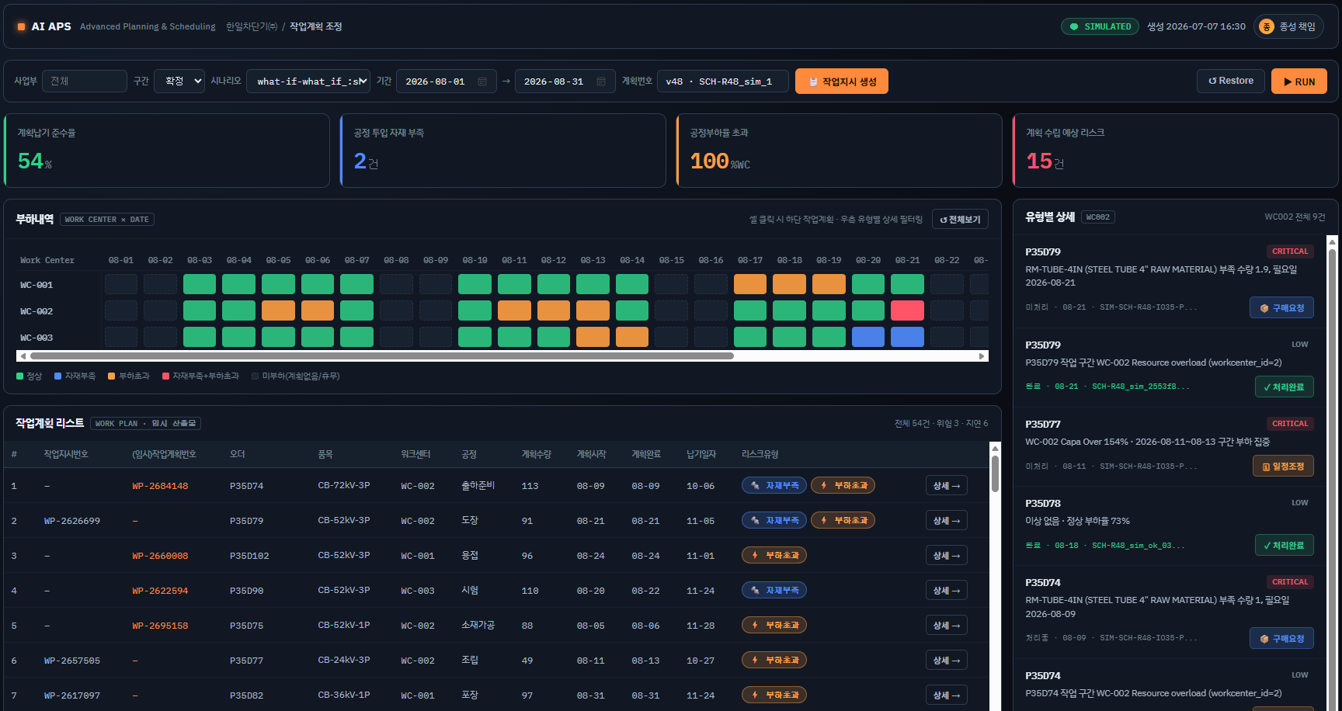

8. APS (버튼)
1)RUN : 생산계획(MPS) & 작업지시(미진행) 기준 Backward 작업계획 임시산출
2)Restore : 일정조정 내역 APS 재반영
3)작업지시 생성 : ERP작업지시 생성 및 수정 반영
4)부하내역 상태Box : 해당 일자별/워크센터별 작업내역 조회
5)전체보기 : 기간내 임시산출물 전체 조회

8. APS (Button)
1)RUN : Tính tạm thời kế hoạch sản xuất bằng Backward 생산계획(MPS) & 작업지시(미진행) 기준 Backward 작업계획 임시산출
2)Restore : Phản ánh lại APS chi tiết đã điều chỉnh lịch trình
3)작업지시 생성 (Tạo chỉ thị sản xuất) : tạo chỉ thị sản xuất ERP và phản ánh chỉnh sửa
4)부하내역 상태Box (Box trạng thái chi tiết tải) : query chi tiết sản xuất theo từng WC/ theo từng ngày tương ứng
5)전체보기 (Xem tất cả) : query toàn bộ kết quả tính tạm thời trong khoảng thời gian

